1-kuřata
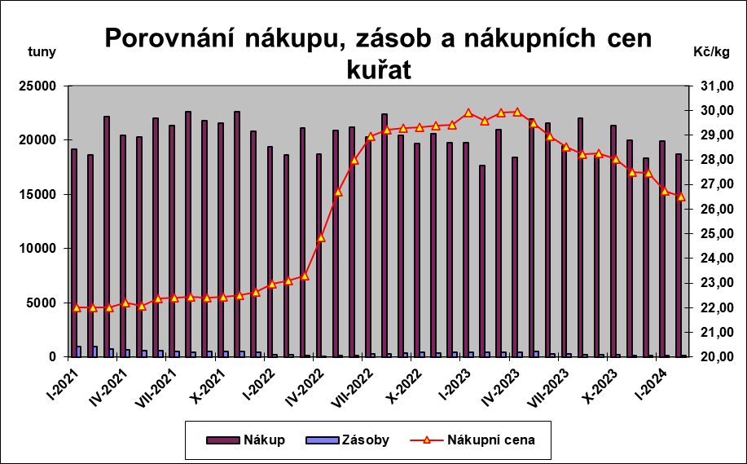
Graf č.1

2-prodejdrůbneděl.
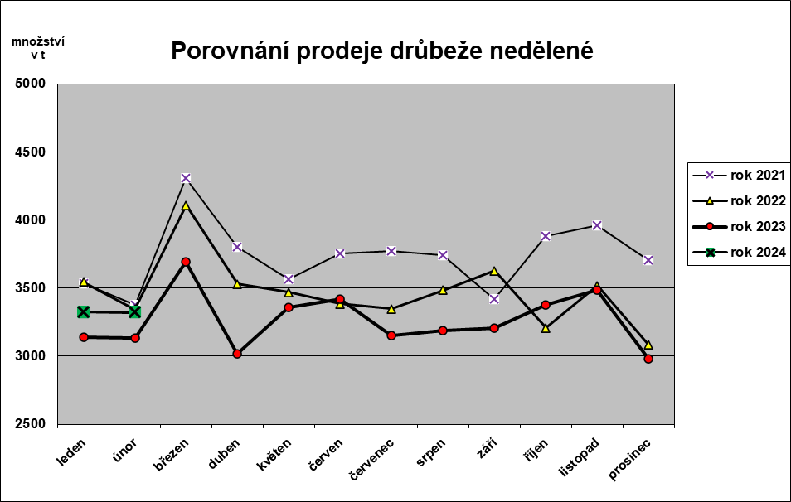
Graf č.2

3-prodejdrůbvýrobků
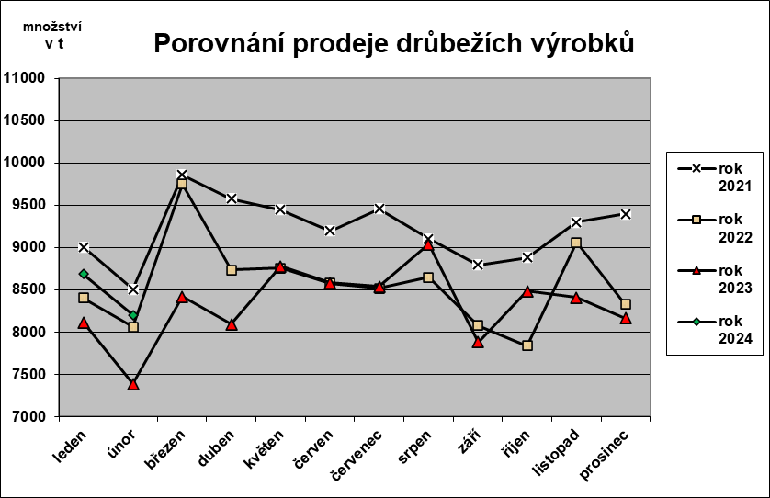
Graf č.3

